Setup
1. Cài reference cho Arduino IDE
 | Mở Preference : |  | Ctrl + , | hoặc File/Preferences
 | Paste link sau vào ô Additional Board: |  |  |  | http://arduino.esp8266.com/stable/package_esp8266com_index.json
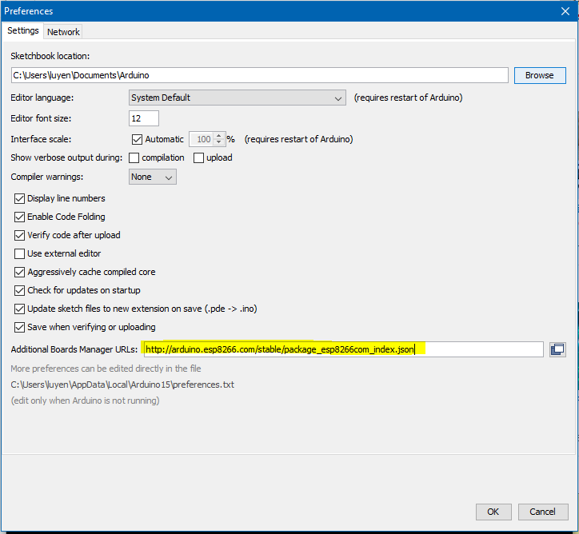

 | Nếu ô này đã có nội dung khác thì ấn vào biểu tượng cửa sổ cạnh textbox để nhập, các URL cách nhau bằng dấu phẩy (,)

2. Cài thư viện hỗ trợ
 | Vào Board manager
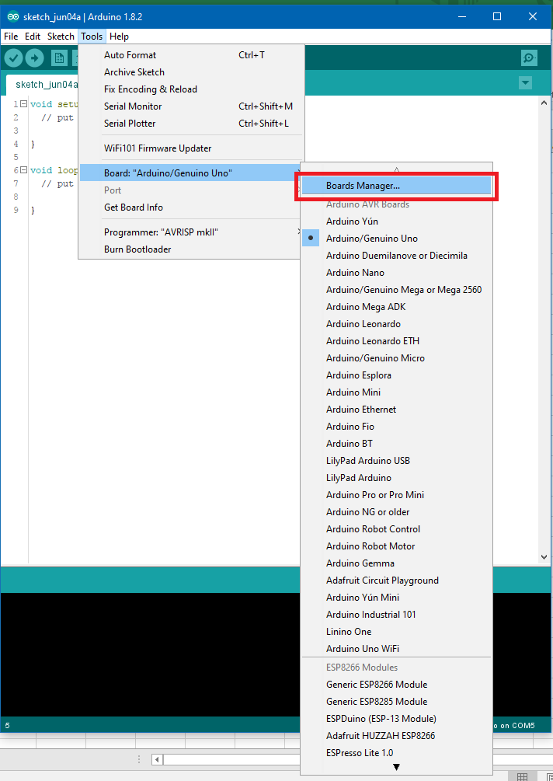

 | Tìm board có tên esp8266 và bấm install, chờ quá trình cài đặt hoàn tất.
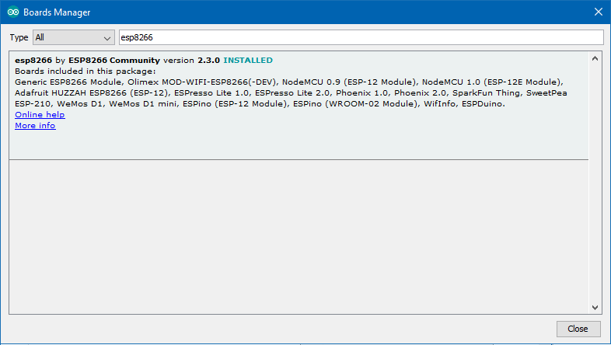

 | Khởi động lại Arduino IDE (cho chắc)

3. Chọn board
 | Chọn board WeMos D1 R2 or Mini như hình (ở dưới khá nhiều board khác)

 | Sau khi chọn xong board tiếp tục vào Tools config như hình

 | Upload Speed (Baudrate) nên chỉnh về 115200 hoặc 9600. Sẽ cần chỉnh lại lệnh Serial.begin() trong code nếu thay đổi tham số này
 | Lưu ý chọn đúng cổng (PORT) đang cắm kết nối với board (trong hình là COM5)

 | Sau khi config xong upload thử code lên WeMos
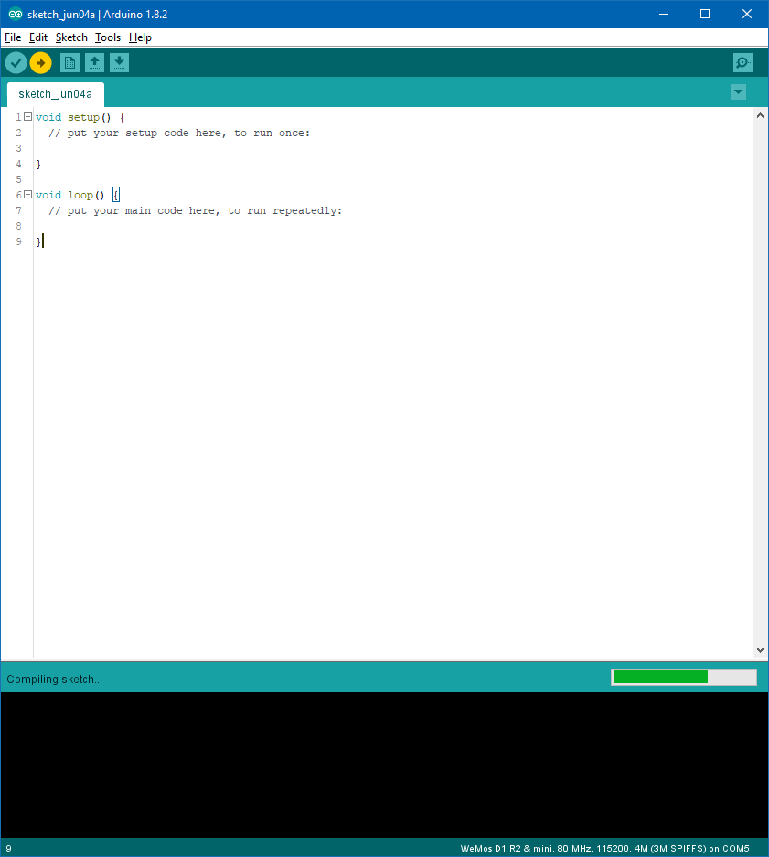

 | Hiển thị được tương tự như bên dưới tức là đã upload code được, quá trình cài đặt thành công.
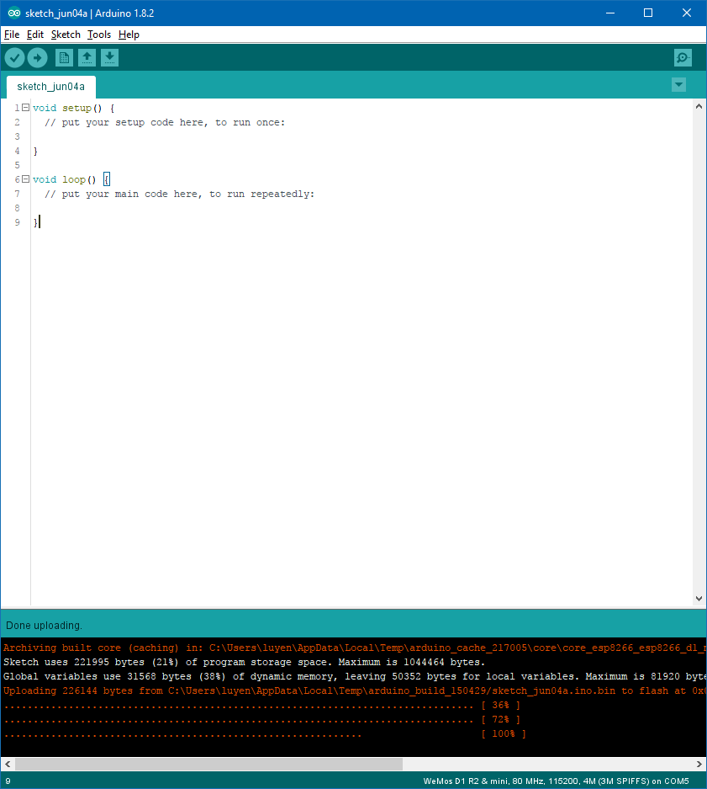

 | Lưu ý: Nếu sau khi upload xuất hiện thông báo lỗi như sau:
 |  | error: espcomm_open failed
 |  | error: espcomm_upload_mem failed
 | Khởi động lại máy và up lại code. Nếu vẫn không được cần kiểm tra dây nối

Control servo guild
Nối dây:
 | Servo | WeMos
 | VCC | 5V
 | GND | GND
 | PWM | GPIO2 | (ứng với D9 ở mặt trước)

Nạp code tại : |  | https://github.com/baoanhgleez/MEx/tree/master/User/AnhLB/WeMos_D1/socketAP
Mở file socketAP.ino trên Arduino IDE, nên bật Serial Monitor trước khi nạp code, chỉnh về 115200baud cho Serial Monitor
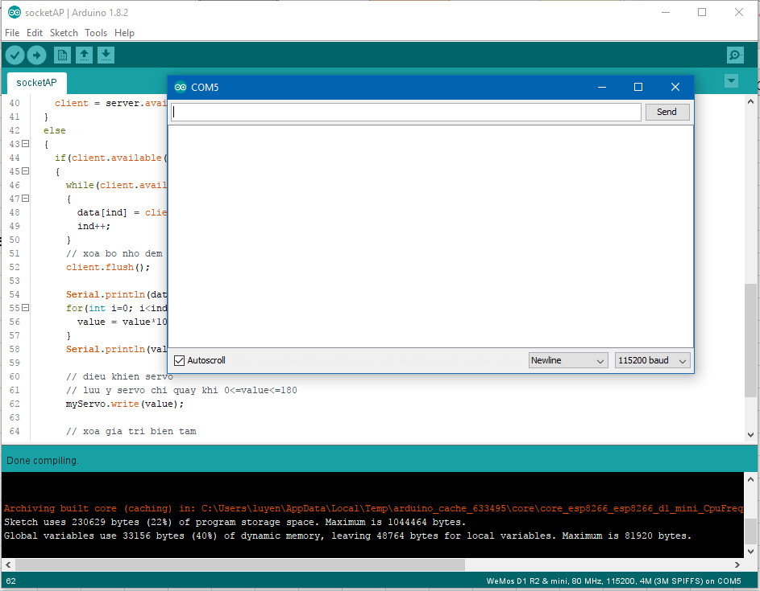

Sau khi upload code, trên Serial Monitor sẽ hiện các thông tin để connect vào Socket server.
Đến đây đã có 1 wifi được phát ra từ ESP8266 có thông số như sau:
 | SSID | fakehub
 | Pass | fakepass
 | Server Addess: |  | 192.168.4.1 | (mặc định)
 | Port: |  | 8002
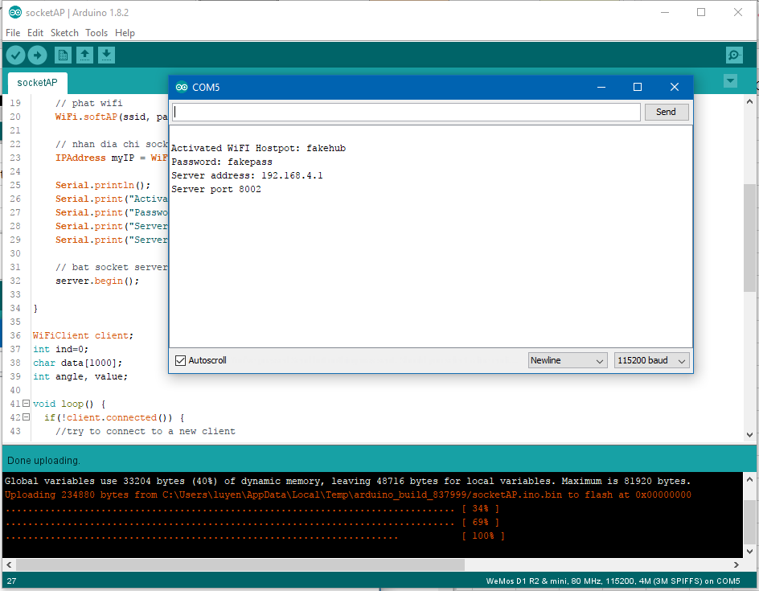

Đã setup xong Socket server và wifi
Để gửi dữ liệu connect vào wifi sau đó connect vào server theo các chỉ dẫn phía trên

